1a) Anleitung Systementscheid.
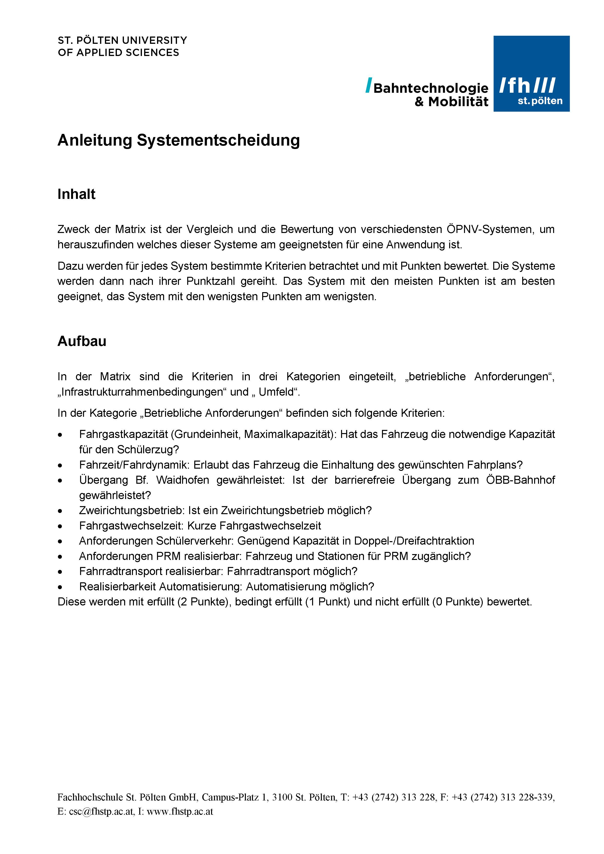

3) Checkliste
